Estadísticas
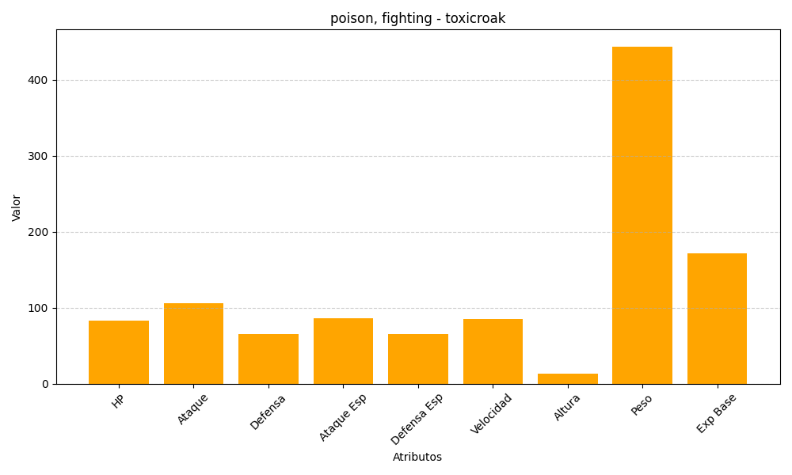
ID | Nombre | Tipo | HP | Ataque | Defensa | Ataque Especial | Defensa Especial | Velocidad | Altura | Peso | Experiencia Base
454 | toxicroak | poison, fighting | 83 | 106 | 65 | 86 | 65 | 85 | 13 | 444 | 172

